STFO-14 HOJA DE VIDA


1. FICHA TECNICA

STFO-16|
STFO-17
STFO-18
STFO-22

2. DOCUMENTOS ANEXOS
DOCUMENTO
VENCIMIENTO

29/11/2018

03/06/2018

2018


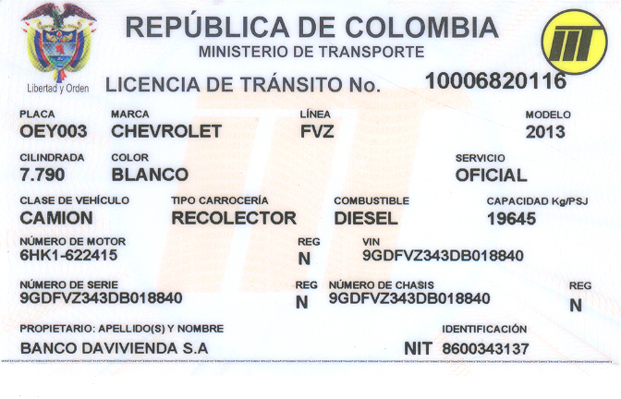

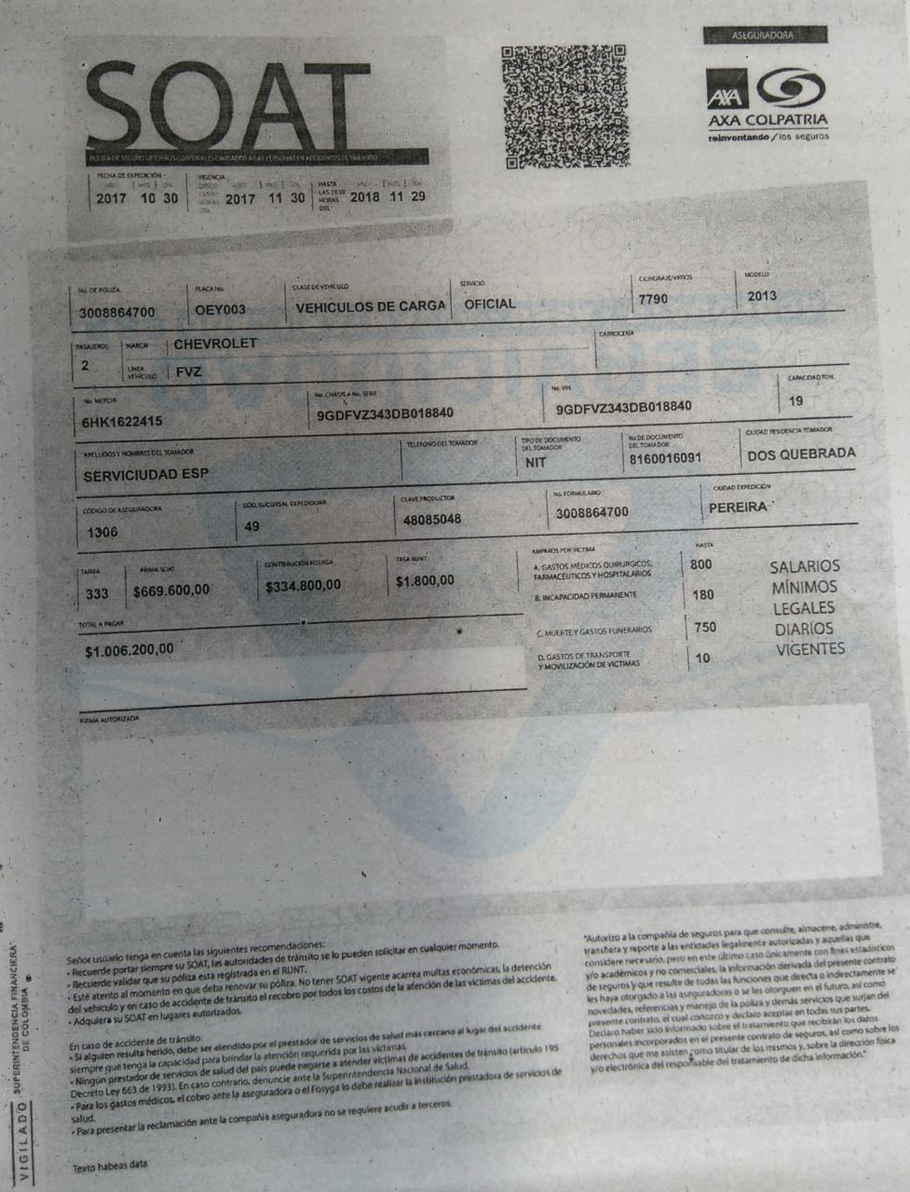

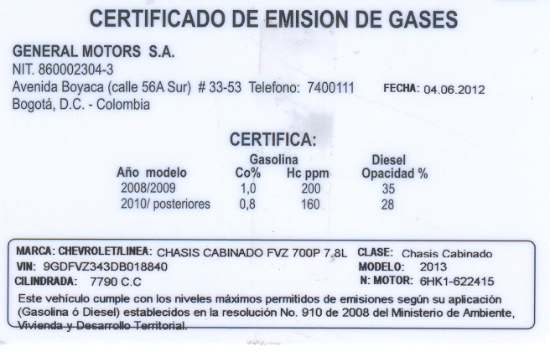

3. REGISTRO FOTOGRAFICO
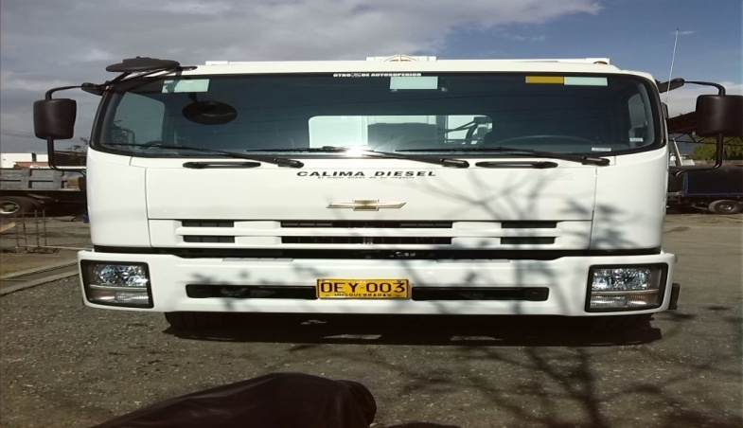
FOTO FRONTAL

FOTO LATERAL
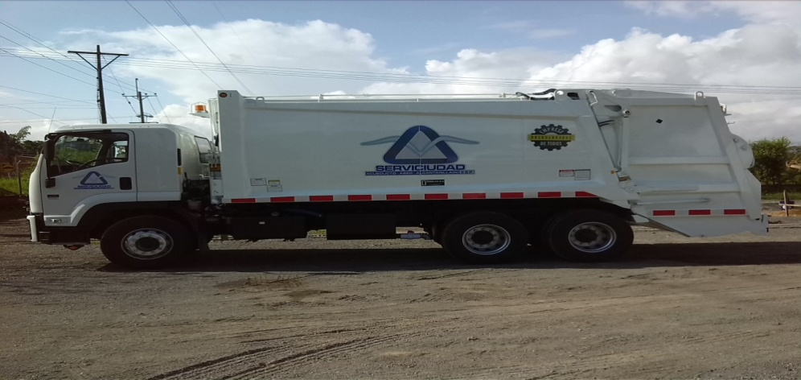

4. COSTO MANTENIMIENTO ANUAL

2017
MES | REPUESTOS Y O SERVICIOS | COMBUSTIBLE | ACEITE | FILTROS | LLANTAS | MONTALLANTAS | TOTAL
ENERO | $ 0.00 | $ 2,913,080.00 | $ 254,748.00 | $ 204,000.00 | $ 0.00 | $ 0.00 | $ 3,371,828.00
FEBRERO | $ 0.00 | $ 2,611,273.00 | $ 0.00 | $ 0.00 | $ 0.00 | $ 126,000.00 | $ 2,737,273.00
MARZO | $ 6,152,000.00 | $ 2,218,488.00 | $ 0.00 | $ 0.00 | $ 0.00 | $ 84,000.00 | $ 8,454,488.00
ABRIL | $ 0.00 | $ 2,813,977.00 | $ 0.00 | $ 240,309.00 | $ 10,202,000.00 | $ 0.00 | $ 13,256,286.00 | TENDIDO LLANTAS COMPLETO
MAYO | $ 1,026,870.00 | $ 2,679,155.00 | $ 0.00 | $ 0.00 | $ 0.00 | $ 42,000.00 | $ 3,748,025.00
JUNIO | $ 1,593,000.00 | $ 2,643,154.00 | $ 0.00 | $ 0.00 | $ 0.00 | $ 0.00 | $ 4,236,154.00
JULIO | $ 0.00 | $ 2,334,819.00 |  | $ 0.00 | $ 0.00 | $ 0.00 | $ 2,334,819.00
AGOSTO | $ 237,000.00 | $ 2,835,471.00 | $ 55,380.00 | $ 240,309.00 | $ 6,648,000.00 | $ 198,000.00 | $ 10,214,160.00 | 8 LLANTAS RENCAUCHADAS
SEPTIEMBRE | $ 0.00 | $ 2,715,739.00 | $ 0.00 | $ 0.00 | $ 0.00 | $ 112,000.00 | $ 2,827,739.00
OCTUBRE | $ 0.00 | $ 2,950,359.00 | $ 0.00 | $ 0.00 | $ 0.00 | $ 0.00 | $ 2,950,359.00
NOVIEMBRE | $ 1,539,023.00 | $ 2,701,100.00 | $ 55,380.00 | $ 240,309.00 | $ 3,554,000.00 | $ 0.00 | $ 8,089,812.00 | 2 LLANTAS DIRECCIONALES NUEVAS
DICIEMBRE | $ 0.00 | $ 3,254,863.00 |  |  |  |  | $ 3,254,863.00
TOTAL AÑO | $ 10,547,893.00 | $ 32,671,478.00 | $ 365,508.00 | $ 924,927.00 | $ 20,404,000.00 | $ 562,000.00 | $ 65,475,806.00

2018
MES | REPUESTOS Y O SERVICIOS | COMBUSTIBLE | ACEITE | FILTROS | LLANTAS | MONTALLANTAS | TOTAL
ENERO |  | $ 3,065,612.26 |  |  | $ 0.00
FEBRERO | #REF! | $ 2,404,840.00 |  |  | $ 8,508,640.00
MARZO |  | $ 2,867,749.25
ABRIL |  | $ 2,734,248.00
MAYO
JUNIO
JULIO
AGOSTO
SEPTIEMBRE
OCTUBRE
NOVIEMBRE
DICIEMBRE
TOTAL AÑO

5. ACTIVIDADES REALIZADAS

FECHA | ORDEN DE TRABAJO | ACTIVIDADES REALIZADAS
2017-03-02 |  | se cambian bandas traseras, bandas delanteras, se cambian retenedores interno y externos ruedas traseras,se cambian esparragos completos, se cambia kit espansores sistema de frenos, se fabrican 4 tornillos del sistema de tencion automatico de frenos
 |  | se repara cilindro de compactacion, se cambia stop
2017-04-21 |  | se repara valvula control de cambios, se realiza reparacion cilindro hd de barrido ( cambios sello de piston, oring, bujes, pasdor)
2017-05-27 |  | fabricacion guaya control de cambios
2017-06-27 |  | se cambia manguera de 3/4 x 600 psi

Tecnico de Mantenimiento Parque Automotor

